Sheet2
 |  | SSD換證中心門禁權限卡入帳明細（2016年1月-17年2月）

序號 | 年度 | 月份 | 購買單價 (RMB)/張 | 廠商單價 (RMB)/張 | 發放數量 (張) | 利潤 （RMB） | 採購成本 (RMB) | 入款總計 (RMB) | 丟失罰款單價 (RMB)/張
1 | 2016年 | 1月 | 1.55 | 30 | 175 | 6178.75 | 271.25 | 6450 | 12
2 |  | 2月 | 1.55 | 30 | 64 | 2020.8 | 99.2 | 2120 | 2
3 |  | 3月 | 1.55 | 30 | 90 | 2560.5 | 139.5 | 2700 | 0
4 |  | 4月 | 1.55 | 30 | 156 | 4538.2 | 241.8 | 4780 | 1
5 |  | 5月 | 1.55 | 30 | 81 | 2504.45 | 125.55 | 2630 | 2
6 |  | 6月 | 1.55 | 30 | 159 | 4623.55 | 246.45 | 4870 | 1
7 |  | 7月 | 1.55 | 30 | 175 | 5078.75 | 271.25 | 5350 | 1
8 |  | 8月 | 1.55 | 30 | 98 | 3188.1 | 151.9 | 3340 | 4
9 |  | 9月 | 1.55 | 30 | 171 | 4864.95 | 265.05 | 5130 | 0
10 | 2016年 | 10月 | 10 | 30 | 1205 | 24100 | 12050 | 36150 | 0
11 |  | 11月 | 10 | 30 | 153 | 3060 | 1530 | 4590 | 0
12 |  | 12月 | 10 | 30 | 711 | 14220 | 7110 | 21330 | 0
13 | 2017年 | 1月 | 3.36 | 30 | 213 | 6074.32 | 715.68 | 6790 | 4
14 |  | 2月 | 3.36 | 30 | 215 | 6227.6 | 722.4 | 6950 | 5
合計 |  |  |  |  | 3666 | 89239.97 | 23940.03 | 113180 | 32

Sheet3
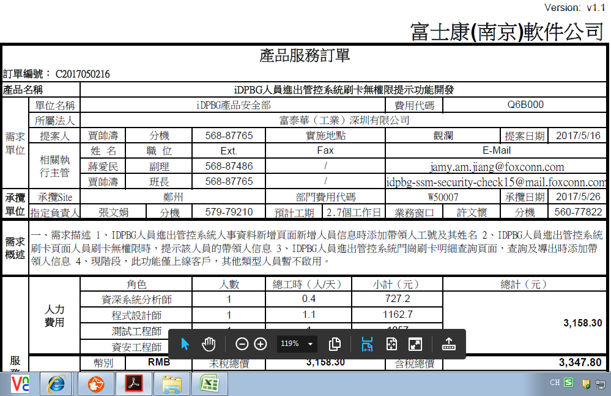

人員服務器位置
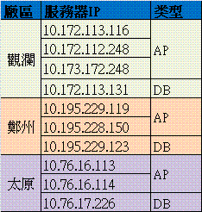
類別 | 服務器數量 | 服務器用途 | 服務器IP | 存放位置 | 管理DRI
門禁系統 | 4臺 | AP | 10.172.113.116 | B23-4F-RACK-E2 | 胡良飞/89254
 |  | AP | 10.172.112.248 | B23-4F-RACK-E2 | 胡良飞/89254
 |  | AP | 10.173.172.248 | C33-4F-RACK-A1 | 胡良飞/89254
 |  | DB | 10.172.113.131 | GL-B23機房 | 鲁忠明
物品系統 | 3臺 | DB | 10.172.113.131 | GL-B23機房 | 鲁忠明
 |  | AP |  |  | 胡良飞 | 刑朝奎
 |  | AP |  |  | 胡良飞

Sheet9
